의의
정 품
정 위 치
정 량
3 정 5 S
3정 의미

5S 의미
정 리 | 필요한 것과 필요하지 않은 것을 분명히 나누어 필요 없는 것을 버린다

정 돈 | 필요한 것을 사용하기 쉽게 제자리에 놓아 누구나 알 수 있도록 한다

청 소 | 항 상 청소를 하여 깨끗하게 한다

청 결 | 정리, 정돈, 청소의 3S를 유지한다.

습 관 화 | 정해진 것을 항상 바르게 지키는 습관

3정 5S 추진 목적

효율 높은 생산 현장 구축

쾌적한 현장
안전한 현장
낭비 없는 현장

전사적 3정 5S 추진

현장 기본 만들기의 정착화 ---지키는 생활 구축

구역표
3정5행 담당구역표

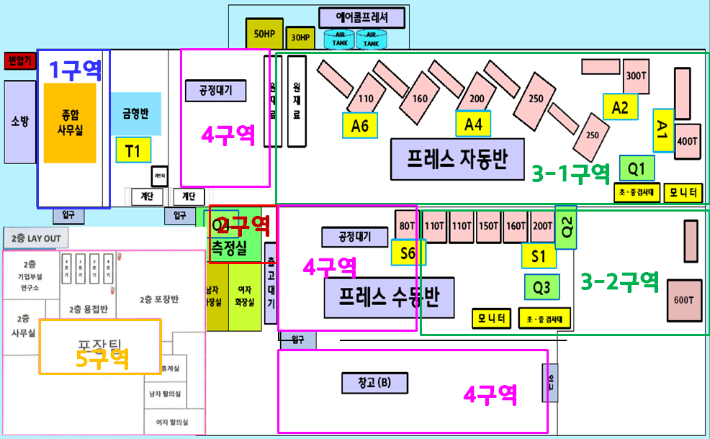

 | 구 분 | 책임자 | 인원(명) | 담당구역 | 부서
 | 1구역 |  |  | 종합사무실 | 각부서팀
 | 2구역 |  |  | 품질측정실 | 품질팀
 | 3-1구역 |  |  | 가공 | 제조팀-가공 라인
 | 3-2구역 |  |  | 가공 | 제조팀-가공 라인
 | 4구역 |  |  | 자재/완성품/외부창고 | 영업팀
 | 5구역 |  |  | 검사&포장실 | 제조팀

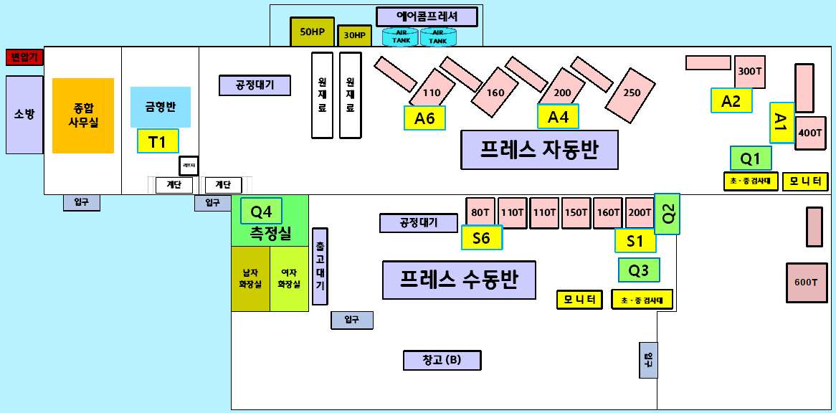

1구역

4구역

3-1구역

2구역
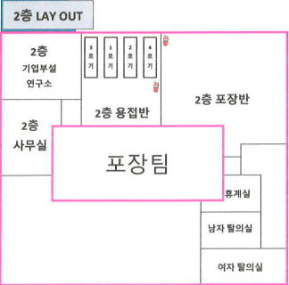

4구역
3-2구역

5구역

4구역

표지
년 월 3정 5S 보고서

- 목차 -

 | 1. 종합 사무실
 | 2. 품질 측정실
 | 3. 자재/완성품/외부창고
 | 4. 검사/포장실
 | 5. 가공 라인

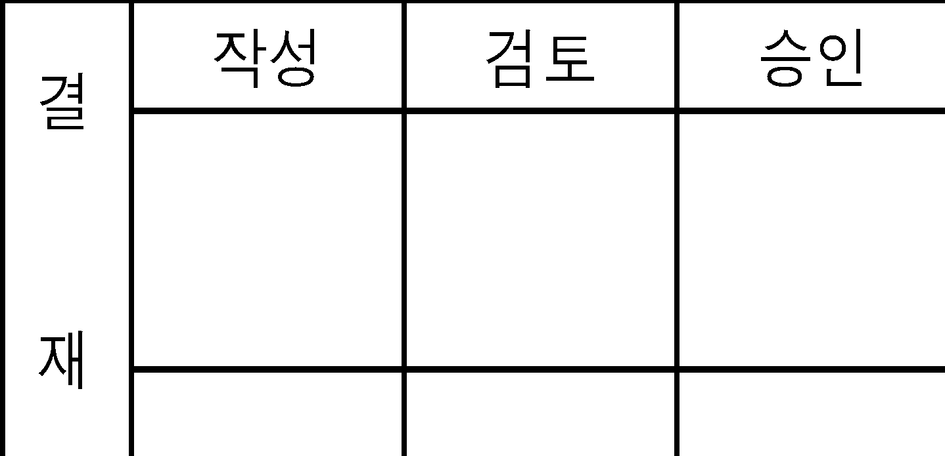

 |  | 결 재 | 작성 | 검토 | 승인

개선대책
년 월 3정5행 지적사항

개 선 전
개 선 후

 | 주관부서 |  | 주관부서
 | 점검자 |  | 점검자

세부항목 |  | 세부항목

년 월 3정5행 지적사항

개 선 전
개 선 후

 | 주관부서 |  | 주관부서
 | 점검자 |  | 점검자

세부항목 |  | 세부항목

년 월 3정5행 지적사항

개 선 전
개 선 후

 | 주관부서 |  | 주관부서
 | 점검자 |  | 점검자

세부항목 |  | 세부항목

년 월 3정5행 지적사항

개 선 전
개 선 후

 | 주관부서 |  | 주관부서
 | 점검자 |  | 점검자

세부항목 |  | 세부항목

년 월 3정5행 지적사항

개 선 전
개 선 후

 | 주관부서 |  | 주관부서
 | 점검자 |  | 점검자

세부항목 |  | 세부항목

년 월 3정5행 지적사항

개 선 전
개 선 후

 | 주관부서 |  | 주관부서
 | 점검자 |  | 점검자

세부항목 |  | 세부항목

년 월 3정5행 지적사항

개 선 전
개 선 후

 | 주관부서 |  | 주관부서
 | 점검자 |  | 점검자

세부항목 |  | 세부항목

년 월 3정5행 지적사항

개 선 전
개 선 후

 | 주관부서 |  | 주관부서
 | 점검자 |  | 점검자

세부항목 |  | 세부항목

년 월 3정5행 지적사항

개 선 전
개 선 후

 | 주관부서 |  | 주관부서
 | 점검자 |  | 점검자

세부항목 |  | 세부항목

년 월 3정5행 지적사항

개 선 전
개 선 후

 | 주관부서 |  | 주관부서
 | 점검자 |  | 점검자

세부항목 |  | 세부항목

년 월 3정5행 지적사항

개 선 전
개 선 후

 | 주관부서 |  | 주관부서
 | 점검자 |  | 점검자

세부항목 |  | 세부항목

년 월 3정5행 지적사항

개 선 전
개 선 후

 | 주관부서 |  | 주관부서
 | 점검자 |  | 점검자

세부항목 |  | 세부항목

년 월 3정5행 지적사항

개 선 전
개 선 후

 | 주관부서 |  | 주관부서
 | 점검자 |  | 점검자

세부항목 |  | 세부항목

년 월 3정5행 지적사항

개 선 전
개 선 후

 | 주관부서 |  | 주관부서
 | 점검자 |  | 점검자

세부항목 |  | 세부항목

년 월 3정5행 지적사항

개 선 전
개 선 후

 | 주관부서 |  | 주관부서
 | 점검자 |  | 점검자

세부항목 |  | 세부항목

년 월 3정5행 지적사항

개 선 전
개 선 후

 | 주관부서 |  | 주관부서
 | 점검자 |  | 점검자

세부항목 |  | 세부항목

